gambaran modul 1
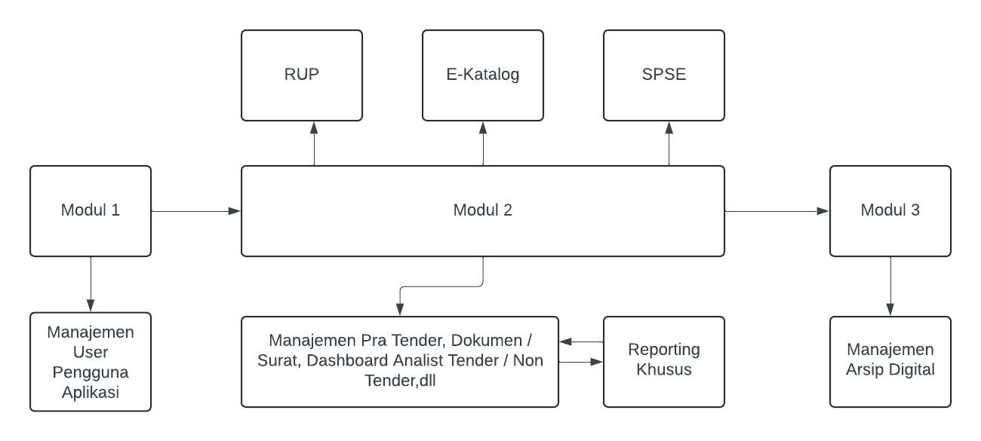
Gambaran Dasar Modul

Catatan :
 | - Fasilitas mungkin masih bisa berubah sesuai dengan keperluan

Modul 1a. Manajemen User Modul
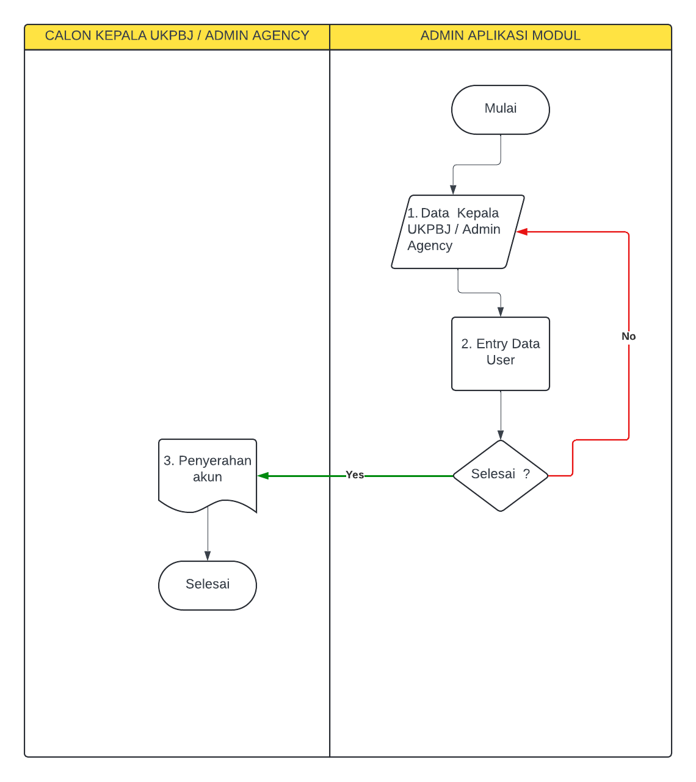
Modul 1a. Manajemen User Pengelola Aplikasi

1 | Data Kepala UKPBJ / Admin Agency dll diserahkan kepada admin aplikasi

2 | Admin aplikasi memasukan data user :
 | - username, password, jenis akun (kepalaukpbj, admin agency, admin system, user guest)
 | - nama, nip, no telp dan email
 | - tanggal entry, tanggal update, dll

3 | Jika sudah selesai maka akun tersebut akan diserahkan ke user masing masing dengan
 | dikirimkan ke email / wa

Catatan :
 | - untuk data kepala ukpbj diberikan fasilitas upload sk yang menyatakan diangkat sebagai
 | kepala bagian pengadaan barang / jasa

Fungsi :
 | - Akun akan dipergunakan untuk pengelolaan data selanjutnya

Modul 1. Pembuatan Akun PPK -
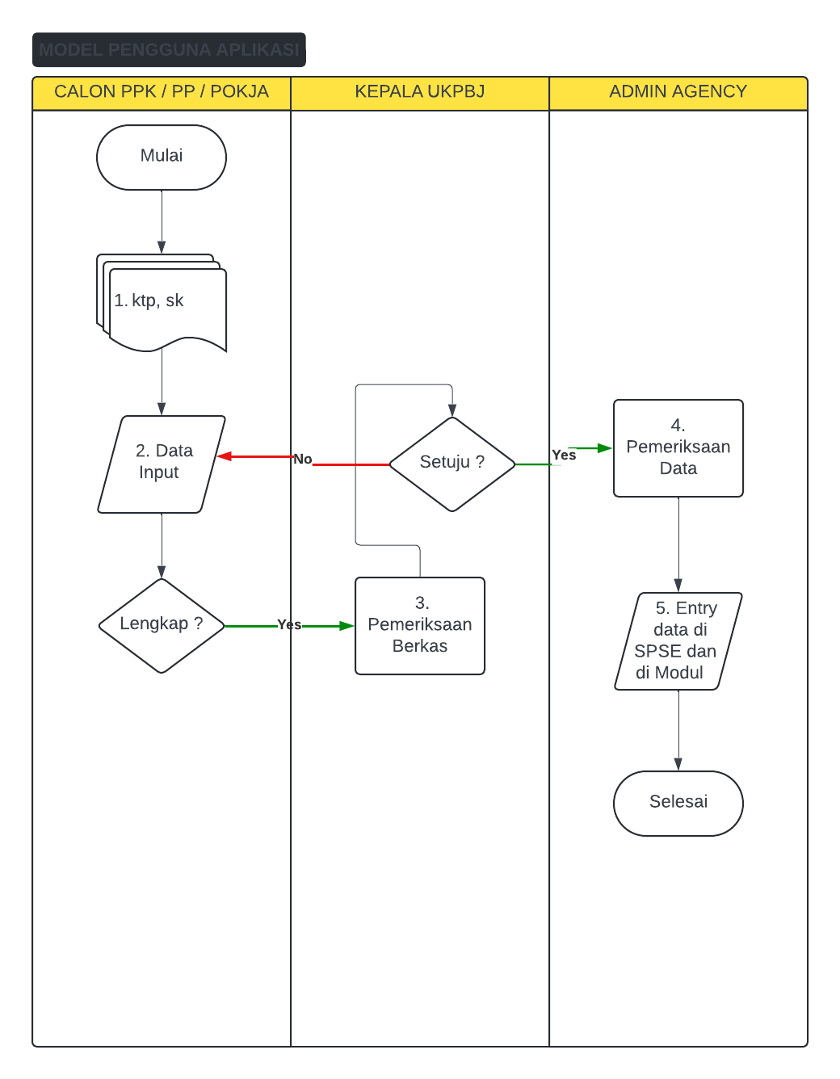
 | Modul 1b. Pembuatan / Perubahan Akun PPK / PP / POKJA

 | 1 | Persyaratan yang diperlukan dalam permohonan pembuatan akun :
 |  | - PPK ( scan ktp, scan sk ppk, scan sertifikat kompetensi , sk pa / kpa (jika tidak berkopetensi)
 |  | - PP (scan ktp, scan sk sebagai pp, sertifikat level 1 / dasar)
 |  | - POKJA (scan ktp, scan sk sebagai pokja, sertifkat level 1 / dasar)

 | 2 | Masing-masing mengisikan data sesuai dengan persyaratan yang ada pada form standar permohonan
 |  | user sesuai format LKPP, disertai form tanda tangan secara langsung pada aplikasi
 |  | dan tambahkan juga isian untuk user dan password di aplikasi modul agar dapat memeriksa hasil pengajuan
 |  | hasil akhir dapat dilakukan cetak data dengan susunan Surat Permohonan Disertai lampiran Form Permohonan
 |  | serta kelengkapan tambahan (sk dll)

 | 3 | Kepala UKPBJ memeriksa kelengkapan berkas, jika berkas lengkap maka proses disposisi setuju untuk
 |  | dibuatkan akun yang nantinya akan di kirim ke admin agency SPSE (pada proses ini disistem akan
 |  | Menjadi surat masuk secara otomatis dengan isi disposisi kepala ukpbj ke admin agency

 | 4 – 5 | Admin agency spse memeriksa data isian dan mengisikan ke dalam aplikasi di SPSE, setelah memasukan
 |  | di spse dilanjutkan kembali ke dalam aplikasi modul 1 dengan ketentuan
 |  | - jika isian akun baru maka pada form permohonan akun akan dikirimkan username dan password ke inbox aplikasi / email / wa
 |  | pemohon
 |  | - jika isian akun update / perubahan data maka akan dikirimkan notifikasi perubahan data sudah dilakukan ke inbox aplikasi / email / wa
 |  | pemohon
 |  | - status permohonan akan berubah dari pengajuan , verifikasi , selesai

 | Catatan Lainnya :
 | a. | User dan password yang dimasukan di spse berbeda dengan user dan password di modul
 | b. | kepala ukpbj dapat melihat informasi / laporan hasil proses pemohonan
 | c. | pemohon setelah mendapatkan user / passwrod di spse dapat login juga di aplikasi modul
 | d. | Form permohonan disesuaikan dengan jenis pemohon dan tujuan pemohon
 | e. | Pemohon pada saat input data dapat langsung memilih data skpd / unit kerja
 | f. | Pada proses input data pemohon wajib mengupload dokumen kelengkapan
 | g. | Sebelum modul ini dibuat agar dapat dibuatkan modul user manajemen untuk Kepala UKPBJ, Admin Agency
Catatan khusus : | h. | user dan password yang diajukan diawal adalah user / password untuk modul akan langsung aktif
Modul ini untuk meng elektronikan formulir pengajuan akun sesuai dengan |  | untuk memeriksa hasil pengajuan akun
format LKPP yang ada yang selama ini di isi secara manual dan di kirim ke ukpbj secara
manual | Fungsi Kegunaan
 | a. | Seluruh permohonan akan terdokumentasi secara elektronik
 | b. | Admin agency tidak perlu lagi mengetik satu satu isian yang nantinya akan di isikan ke aplikasi spse
 |  | cukup copy paste
 | c. | email sender / wa dapat di integrasikan dengan fasilitas / service dari optimus
 |  | dapat dibuatkan fasilitas tambahan (dapat diseusaikan dengan pengembangan bisnis)

Mudul 2 Pra. Digitalisasi Dokum
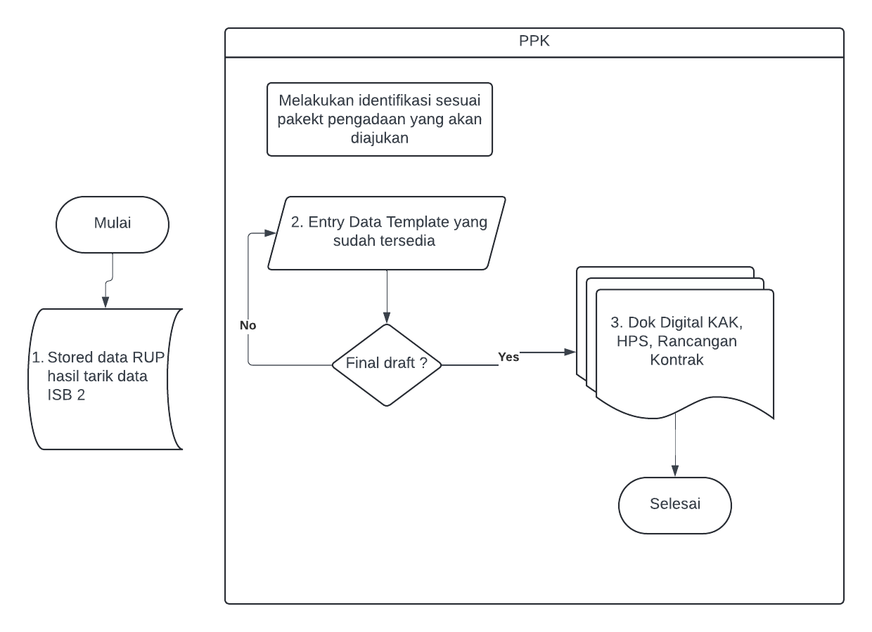
Modul 2 Pra

1 | Paket Tender / Non Tender seluruh data ditarik secara priodik ke dalam db module

2 | ppk mengisikan data yang sudah tersedia sesuai form dokumen yang tersedia seprti
 | kak, hps, rancangan kontrak dll
 | pada isian wajib mengisikan sesuai dengan data rup
 | jika id rup baru di update / tidak dan datanya belum tersedia pada isb 2 maka
 | sediakan input isian kode rup yang nantinya akan langsung scraping data dari web rup

3 | Setelah dilakukan entry data maka terbit data dokumen secara digital beruapa kak, hps
 | rancangan kontrak dll yang telah di tanda tangan pada saat entry data

Catatan :

 | - sebelumnya dokumen template sudah tersedia di modul jadi ppk tinggal memilih jenis dokumen
 | setelah itu mengisikan datanya secara langsung ke dalam template kecuali pada isian yang berisi
 | data rup yang wajib disikan pada textbox yang harus ditarik datanya dari rup agar tidak ada kesalahan
 | data rup yang diajukan

 | - hal ini akan berlanjut pada proses pra tender / non tender yaitu pada dokumen akan bisa lakukan
 | edit data perubahan pada template dokumen (jika memungkinkan) secara online semacam
 | edit documen di google docs api

Modul 2a Pra Tender - Non Tend
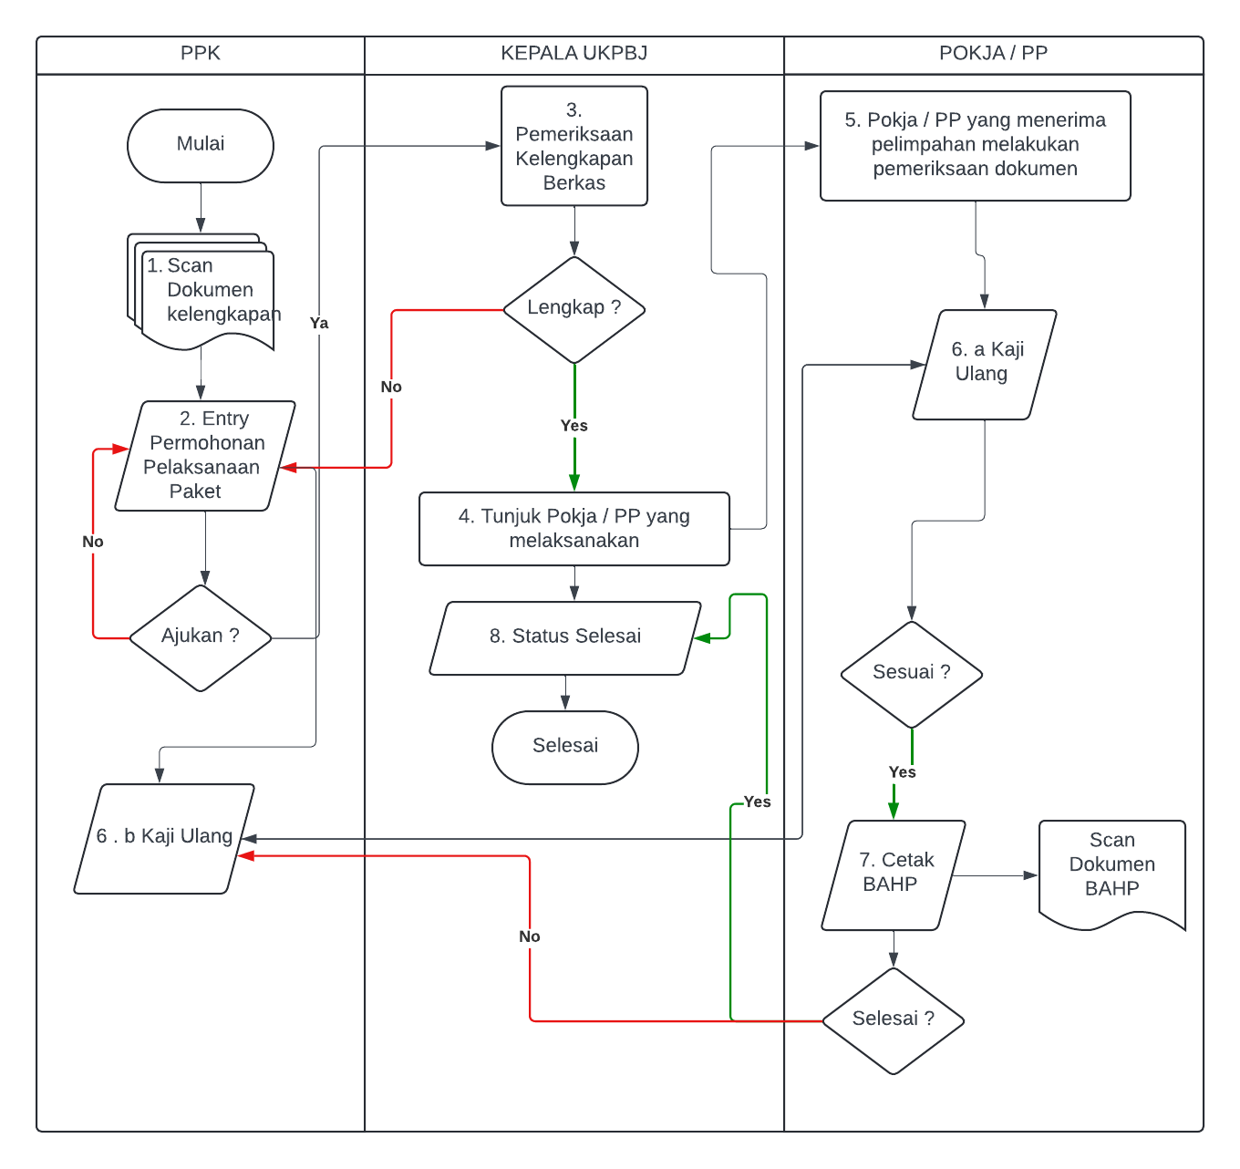

 | Modul 2. a. Pra Tender / Non Tender

 |  | 1 | Scan Dokumen dan kelengkapannya (ini akan ada modul tersendiri)
 |  |  | - Konsultan : KAK, HPS, Rancangan Kontrak
 |  |  | - Konstruksi / Barang / Jasa / Lainnya : Spek teknis, hps, gambar, rancangan kontrak, dok lainnya

 |  | 2 | Entry Permohonan Pelaksanaan Per Paket (tidak boleh global atau lebih dari 1 paket )
 |  |  | - Kode RUP : link rup kode rup beserta kelengkapannya (jadwal, nilai dll)
 |  |  | - Nama SKPD / Data PPK
 |  |  | - Jika diajukan maka otomatis akan terbentuk dokumen :
 |  |  | a. surat permohonan dilampirkan dengan data dan dokumen kelengkapan
 |  |  | b. otomatis akan menjadi surat masuk di arsip digital

 |  | 3 | Kepala ukpbj melakukan pemeriksaan kelengkapan berkas

 |  | 4 | jika lengkap maka akan dilakukan proses penunjukan pokja / pp pelaksana :
 |  |  | - Pemilihan Pokja / PP (nama nip dll)
 |  |  | - Generate Surat dan Cetak Surat penunjukan Pokja / PP sesuai permohonan paket

 |  | 5 | Pokja / PP melakukan pemeriksaan kelengkapan yang ada dan melanjutkan dengan
 |  |  | proses kaji ulang dokumen digital yang sudah diajukan secara online (lanjutanm dokumen pada modul 2 pra)

 |  | 6 | Pada proses kaji ulang berupa :
 |  |  | - proses chat 2 arah antara pp dengan ppk atau pokja dengan ppk
 |  |  | - terdapat fasilitas untuk upload dokumen kelengkapan / perbaikan
 |  |  | seluruh dokumen kelengkapan / perbaikan akan ter record / history
 |  |  | sampai dengan dokumen final
 |  |  | - pokja / pp / ppk akan melakukan tagging / mendai dokumen dokumen yang
 |  |  | sifatnya final (tidak ada perubahan lagi)
 |  |  | - isian paket juga dapat dilakukan perubahan jika diperlukan dengan persetujuan
 |  |  | ppk dan diketahui oleh pp / pokja
 |  |  | - jika sudah sesuai maka akan dilaksanakan proses selanjutnya

 |  | 7 | PPK / PP melakukan cetak BA hasil kaji ulang dan jika sudah dilakukan cetak dan
 |  |  | selesai maka status permohonan akan berubah menjadi Permohonan – Kaji Ulang
 |  |  | - Selesai yang akan muncul informasi di menu kepala ukpbj
 |  |  | Kepala ukpbj dapat melakukan cetak surat penunjukan dan memeriksa dokumen
 |  |  | hasil kaji ulang serta dapat melihat progres yang sedang berlangsung

 | Catatan : |  | - Semua proses terdapat history per paket
 |  |  | - Masuk dalam Dashboard Analisis Pengadaan Barang dan Jasa
 |  |  | - Seluruh dokumen yang ada nantinya masuk ke dalam arsip digital
Fungsi dan keguanaan
Memfasilitasi yang saat ini belum tersedia pada menu spse yaitu proses pra tender / non tender

Modul 2b. Tender
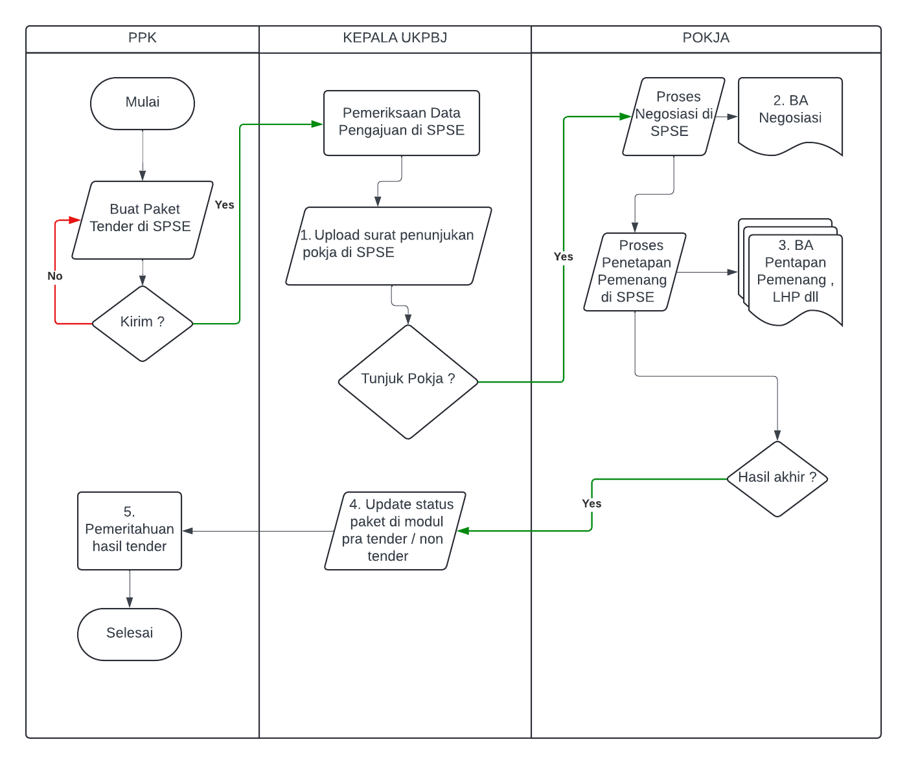
Modul 2b. Tender

1 | Proses upload surat penunjukan pokja suratnya diambil dari aplikasi modul pada
 | saat pra tender / non tender ,

2 | BA Negosiasi
 | Cetak dokumen negosiasi secara langsung pada saat dilakukan negosiasi harga
 | dilakukan langsung melalui modul yang diambil secara langsung di data spse
* | pokja melakukan update data id paket di modul agar terhubung dengan data pra tender
** | item yang dinegosiasikan juga tercatat di secara detail di lampiran dokumen ba negosiasi

3,4,5 | BA Penetapan Pemenang / Gagal tender
 | Cetak dokumen ba penetapan dari aplikasi modul yang datanya diambil dari spse
 | berikut dokumen lembar hasil tender yang nantinya ditujukan kepada PPK berisi
 | data hasil lelang yang memuat data dasar paket, data calon pemenang
 | dokumen dapat ditanda tangani secara online di modul oleh pokja dan hasilnya
 | dikirim ke Kepala UKPBJ melalui aplikasi modul dan diterukan ke ppk oleh kepala
 | UKPBJ

Catatan :

a. | Seluruh dokumen yang dihasilkan pada nomor 2,3 akan tersimpan di aplikasi modul
 | pada arsip digital
b. | update status paket dari pengajuan – proses – selesai
c. | Seluruh proses di nomor 2,3,4,5 tercatat pada dashboard analis pengadaan barang jasa

Catatan :

 | Fungsi pembuatan dokumen hasil tender yang belum tersedia di SPSE

Modul 2c. Buku Tamu - Pembuktia
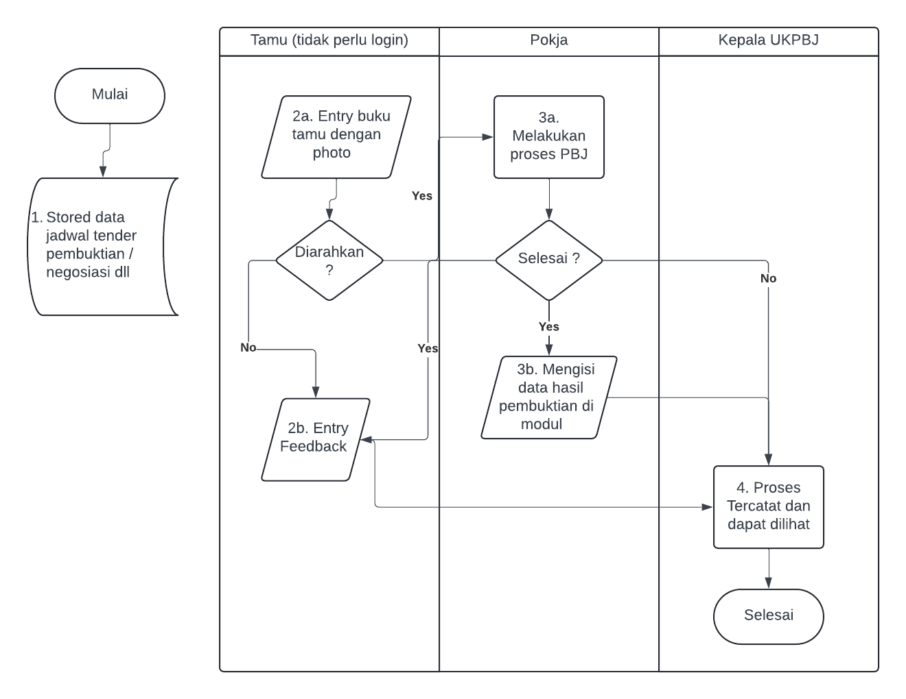
Modul 2c. Buku Tamu → Pembuktian Kualifikasi

1 | Setiap hari dilakukan proses tarik data jadwal paket menggunakan filter “pembuktian kualifikasi”
 | ke dalam db module

2a. | Penyedia yang telah dijadwalkan untuk pembuktian datang dengan mengisi buku tamu
 | terhistory berdasarkan tgl dd-mm-yyy hh:mm:ss dilengkapi dengan capture photo saat
 | melakukan isi buku tamu

2b. | Kondisi untuk mengisikan hasil feedback berupa index kepuasan pelayanan

3a. | Pokja melakukan proses pbj misalkan proses pembuktian kualifikasi atau lainnya
 | setelah selesai maka wajib mengisikan hasil proses dan disertakan photo

4 | Hasil proses akan tercatat dan dapat dilihat oleh kepala ukpbj

Catatan :

 | - modul buku tamu ini juga diperuntukan selain dari pembuktian kualifikasi
 | misalkan digunakan untuk seluruh tamu yang datang ke bangian pengadaan barang jasa
 | dalam rangka konsultasi, kunjungan kerja, helpdesk dll

 | - hasil nya akan dapat dilakukan proses reporting data hasil buku tamu dalam bentuk
 | laporan, dan hasil index kepuasan layanan

Modul 2d. Dashboard Analist Sis
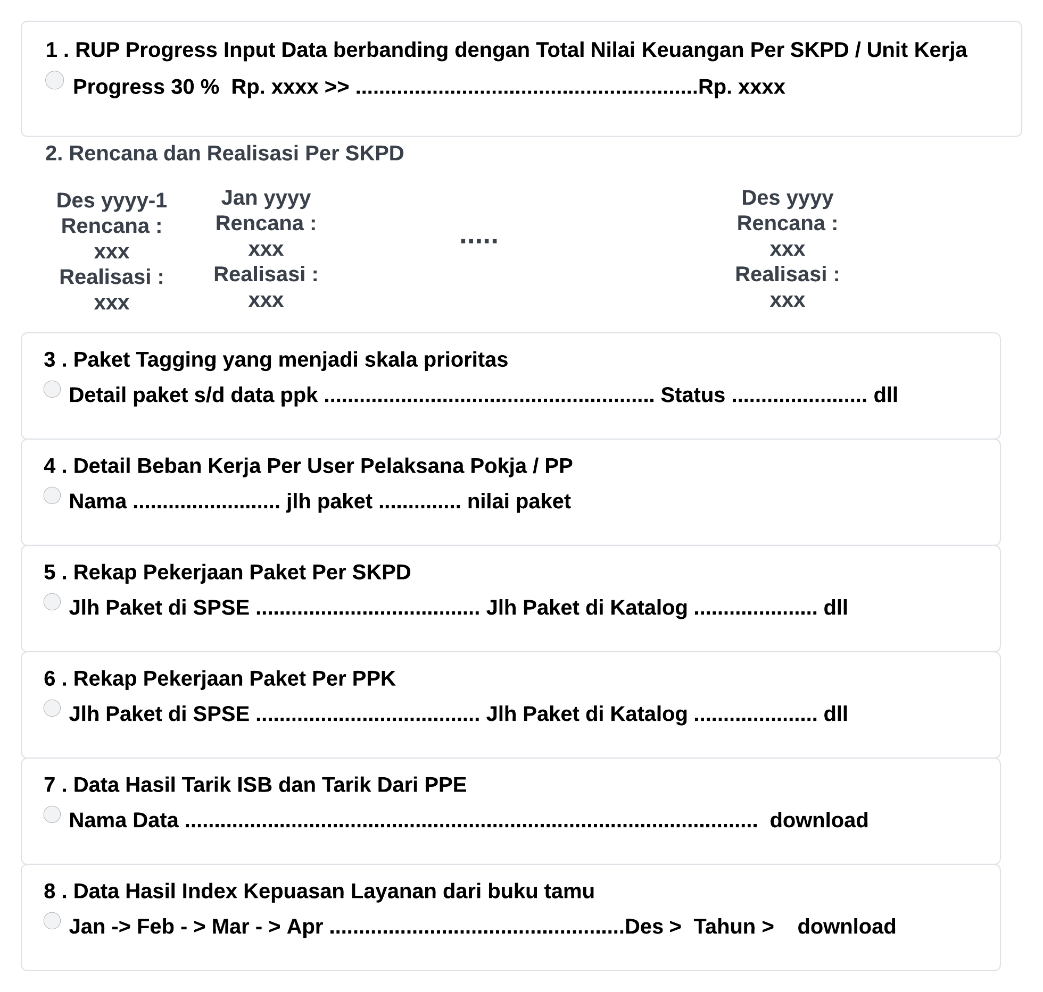
Modul 2d. Dashboard Analist Sistem

1 | Menampilkan progres data yang di input berdasarkan nilai keuangan yang menjadi tolak ukur pengisian
 | rup apakah sudah 100 % atau tidak dalam progres pengisian rup

2 | Menampilkan rencana dan realisasi yang dapat menjadikan warning untuk memonitor terlaksananya paket pekerjaan
 | dengan fasilitas dapat di cetak atau di download berapa rencana dan realisasi
 | digunakan untuk menjadikan perhatian agar tidak terjadi adanya gagal pelaksanaan karena terlupa waktu atau lainnya

3 | di menu kepala ukpbj sebelumnya dapat melakukan tagging pada paket pekerjaan yang menjadi skala prioritas dan akan
 | terus menerus di update history datanya agar dapat dilakukan monitoring pelaksanaannya

4 | informasi detail beban kerja per pelaksana pokja / pp sebagai bahan masukan pimpinan dalam hal penunjukan tender
 | atau non tender

5 | rekap pekerjaan per paket skpd (di spse maupun di katalog) yang nanti dapat dijadikan sebagai bahan laporan ke pimpinan / walikota / sekretaris daerah
 | fasilitas ini diharapkan juga dapat menginformasikan berapa jumlah paket dan nilainya

6 | rekap pekerjaan per ppk berisi jumlah paket di spse maupun di katalog beserta informasi lainnya

7 | fasilitas mendapatkan informasi file xls yang isinya nanti ditentukan sesuai dengan keperluan daerah masing-masing
 | baik itu tarik data dari isb vesi 2 maupun dari hasil tarik data ppe, untuk paket tarik data dari ppe diharapkan dapat juga
 | tersedia di isb versi 2 agar tidak memerlukan login akses ke ppe lagi

8 | Print hasil data index kepuasan layanan yang dapat diambil dari feedback buku tamu berdasarkan layanan
 | dalam hal ini info data dapat di lihat rekap atau secara detail.
 | isian pertanyaan dan kategori index kepuasan layanan di feedback buku tamu itu dapat dibuatkan flexible dari
 | aplikasi modul yang datanya di inputkan oleh admin modul

